H
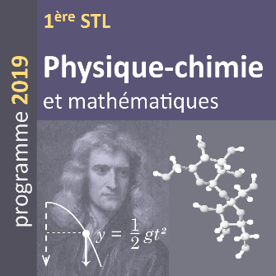
 | Séquence 11 : ondes électromagnétiques
 | activité 7 : spectre de la lumière émise par une lampe à hydrogène

 |  |  | Constantes :
 |  |  | h = | 6.63E-34 | J.s
 |  |  | c = | 3.00E+08 | m/s
 |  |  | 1eV = | 1.60E-19 | J

Niveaux d'énergie de l'atome d'hydrogène |  |  | niveau n° } | 1 | 2 | 3 | 4 | 5 | 6
niveau n° | Energie (eV) | niveau n°  | énergie (eV) }  | 0.00 | 0.00 | 0.00 | 0.00 | 0.00 | 0.00
1 |  | 1 | 0.00
2 |  | 2 | 0.00 |  |  |  |  |  |  | longueur d'onde
3 |  | 3 | 0.00
4 |  | 4 | 0.00
5 |  | 5 | 0.00
6 |  | 6 | 0.00

